Home
XXIII Mundial USA/MEX/CAN 2026
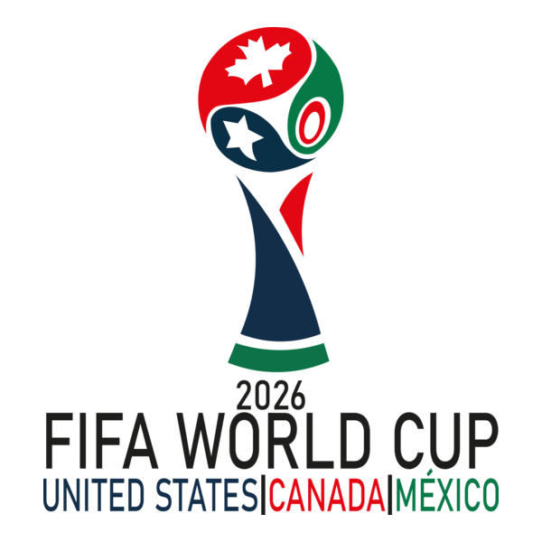
 | 📋 Selecciona idioma
 | Español | Introducir resultados
 | 🕒 Selecciona horario
 | España | Instrucciones
 | ✍️ Escribe tu nombre
 | Nombre

